BIENVENUE
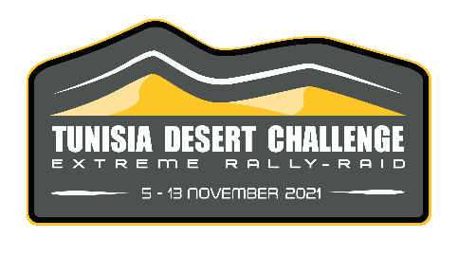
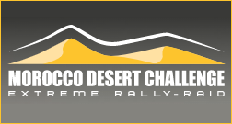
MOROCCO DESERT CHALLENGE 2023

Choisissez le type de votre véhicule :

 | 4x4 - Buggy | Si vous ne parvenez pas à trouver la taille ou le profil souhaité, n'hésitez pas à nous contacter

 | SSV

 | Moto

 | Arisun

 | Classiques
Envoyez votre commande par email : online@hug-s.com

Classiques
Nom, prénom * :
Team* :
Tel.* :
Email* :

Les champs marqué d'une * sont obligatoires.

MOROCCO DESERT CHALLENGE 2023
4X4 - BUGGY - CLASSIQUES

 | 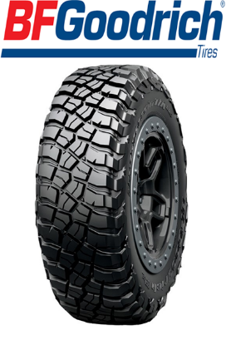 | 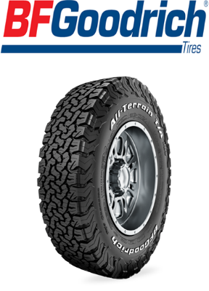

 | KM3 | KO2

 | NOUS CONTACTER POUR UN DEVIS : online@hug-s.com

 | DISTRIBUTEUR

